Sheet1
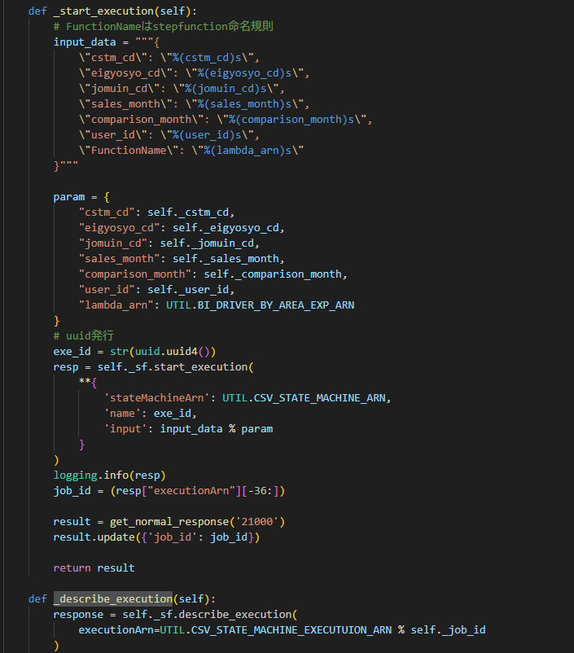
 | ・初回起動だったらステップファンクション作成,ポーリング中ならステータス返却
 |  | apigate →ラムダ →ステップ →ラムダ

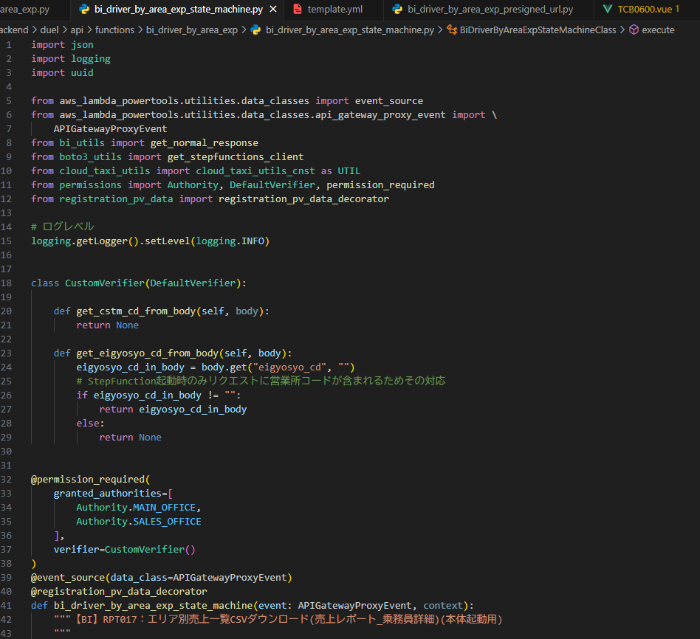
・api header.js

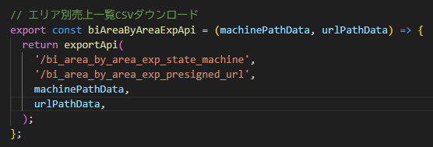

・TCB0600.vue
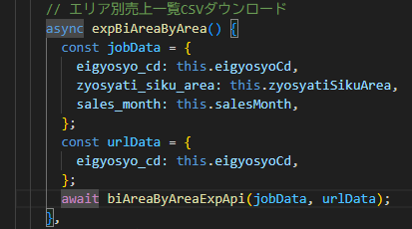

・ボタン押されたときイベント

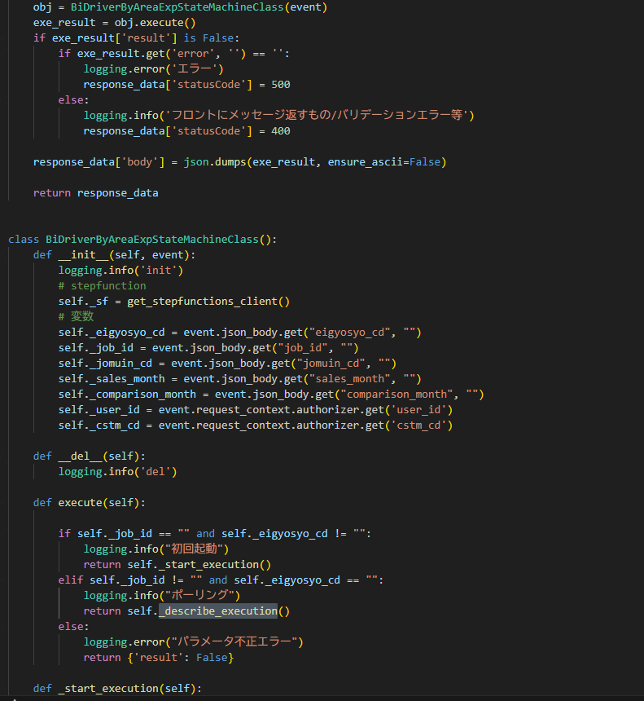

・ボタン

